シーンの切り替え
シーンの切り替え

①File>BuildSettings>Add Open Seans
で対象シーンを登録する
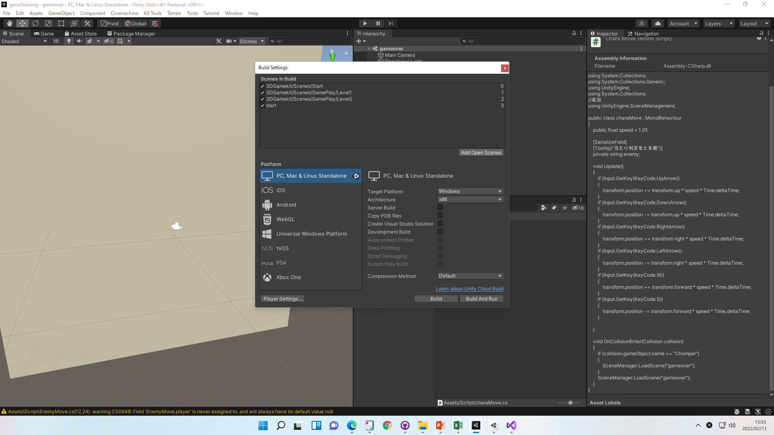

現在開いているシーンが登録されていることを確認する
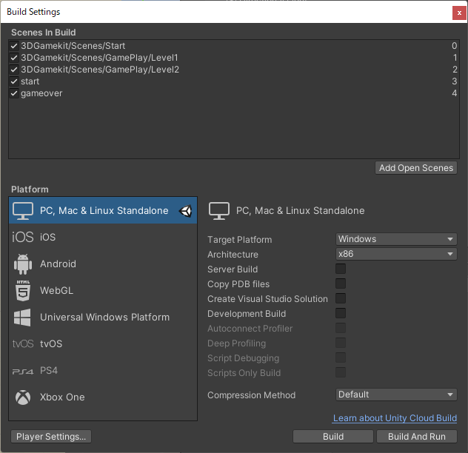

②下記命令でシーンを切り替える

//追加
using UnityEngine.SceneManagement;
public class XXXX: MonoBehaviour
{
}
void XX()
{
// gameoverのシーンをロード
SceneManager.LoadScene("gameover");
}
}

シーンをまたぐ変数
シーンをまたぐ変数

①staticにて変数を定義し、getterを作成する

public class XXXX: MonoBehaviour
{
public static int score = 0;
// getter
public static int getScore()
{
return score;
}

②呼び出し側で、クラス名.getterを実行する

XXXX.getScore()

